V5_七图需求
幻宠帝国 商店七图需求 V5（宠物钩子前置 · SLG压轴 · 含画风定义）
核心策略：宝可梦题材是用来买便宜量的——前4张全部放宠物钩子（家园/抓宠/进化/孵蛋），服务低价休闲受众；SLG深度内容（经营/战斗/联盟）放后3张做留存与付费承诺，不用来导量。
受众漏斗：看得见的宠物乐趣（1-4）→ 玩得到的深度（5-6）→ 留得下的世界（7）。前3张承担约70%转化权重。
画风定义（必须统一）：全部7张统一「明亮版 Palmon Survival / 万龙觉醒式 3D 卡通渲染」：中高饱和度、柔和全局光照、材质细节精致、角色比例偏Q但不低幼。
画风必须统一，色调可每张不同（战斗暗色调/地图深金色均可）——渲染风格、材质、光感一致，氛围色各服务主题。
文案已定稿（「英文文案」列锁定不得改动）。必含关键词：PALKI / EMPIRE / EVOLVE / CONQUER。每张文案大号粗体无衬线、占画面≤20%、缩略图可辨认。
输出规格：1080×1920（竖屏9:16），JPG，RGB，每张≤8MB。命名 01~07-英文主题.jpg。
物料已审计（2026-07-28）：本地物料与共享盘源文件哈希核对一致。⚠ 大世界地图无2D资产（UE场景），图7需游戏内截图或美术按参考-4原创重绘。
配套：「AI生图提示词」sheet 含7张图的中英提示词，用于生成构图/氛围参考图（AI画不准帕基形象，正式图由美术按物料执行）。
图号 | 主题 | 文案（中文） | 英文文案（定稿） | 画面内容（需求说明） | 选用原因（为什么这张图） | 可用物料（本地） | 主力参考图 | 参考图文件
1 | 帕基田园家园（首图） | 打造你的帕基帝国 | BUILD YOUR PALKI EMPIRE | 1.三层纵深：前景4只明星帕基（龙火鹿/豪木熊/帝冰鹅/幽奈娅，按物料PNG）站草坡上，自信伙伴姿态面向观众（不卖萌也不狰狞）；中景田园家园——金黄农田+伐木场+晶矿场+蓝色小河与小码头，帕基浇水种田、砍树、采矿、搬运；远景山巅魔法城堡+浮空岛+瀑布雪山（规模感保留）。 2.零军事：不要士兵/军队/兵营/硝烟。 3.色调明亮自然：蓝天+翠绿+丰收金+湖水蓝，点缀魔法光效。 4.文案置于底部15-20%，白字+深色渐变底衬或金色描边，大号粗体全大写。 | 门面图。CVR最高的「宠物+经营」组合直接做门面，服务低价休闲受众；规模感靠远景城堡浮岛保留（不是萌宠小游戏），军事感清零（不筛贵价SLG用户）。与图5分工：图1卖家园氛围「想住进去」，图5卖升级机制「有深度」。 | 物料\首图-龙火鹿.png 物料\首图-豪木熊.png 物料\首图-帝冰鹅.png 物料\首图-幽奈娅.png 物料\建造-主堡Lv1.png / Lv7.png 物料\建造-主堡内城.png 物料\角色-【帕基S】角色资源汇总.jpg 共享盘：最新建筑0409\（农场/伐木场/晶矿场1-5、餐厅、温泉等） | 首图参考-2.png（构图参考，去军事化） 首图参考-1.png（明亮色调参考） | 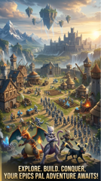
2 | 野外抓宠 | 探索并捕捉！ | EXPLORE & CATCH! | 1.主体只有一个动作——抓捕瞬间：明亮野外（森林边缘/草原/湖边），训练师弗兰克背影抛出发光捕捉球，球在半空中拖螺旋光轨即将命中一只受惊的野生帕基（幼火鹿或戏水喵），球不闭合、结局未知的悬念感。 2.训练师只给背影/手部，不抢帕基的戏；野生帕基要有受惊/警觉动态，与球形成对视。 3.远景隐约2-3只其他野生帕基剪影（暗示世界到处有帕基可抓）。 4.色调明亮鲜艳白天，丁达尔光。 5.文案置底部15-20%，不遮挡抓捕动作。 | 抓捕是宝可梦品类的第一动作钩子，值得独占一张（旧版把抓捕塞在拼图角落太弱）。抓宠+经营联动是全素材方向CVR最高（26-32%），最强钩子放大。素材齐全：训练师弗兰克、野生帕基、UI\C_宠物捕捉.psd可参考真实捕捉界面。 | 物料\角色-训练师弗兰克.png 物料\进化-幼火鹿-一阶.png 物料\角色-【帕基S】角色资源汇总.jpg UI参考（共享盘）：UI\C_宠物捕捉.psd | 参考-1.png（抓捕球瞬间参考） ※无完整参考，用AI提示词生成新参考 | 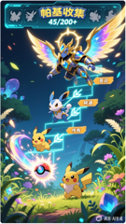 | 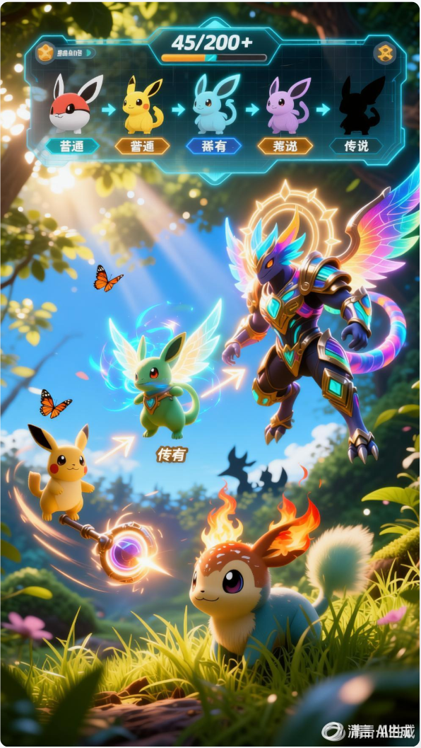
3 | 进化+收集 | 进化并收集！ | EVOLVE & COLLECT | 1.画面中部：火鹿三阶进化链（幼火鹿→萤火鹿→龙火鹿，按物料PNG）阶梯式从左下到右上排列，发光箭头连接，每阶站发光石台，体型/装饰/光效逐级明显升级，进化粒子飞舞。 2.顶部：半透明图鉴UI面板，收集进度45/200+，已解锁明亮、未解锁灰色剪影。 3.明亮魔法森林场景，色彩鲜艳和谐，蝴蝶发光孢子。 4.稀有度标签如出现只用 Common / Rare / Legendary。 5.文案置顶部或底部，不遮挡进化链。 | 「进化」是宠物品类最强好奇心钩子（它会变成什么样→我也想养）；图鉴进度制造收集目标感（45/200+=未完成任务心理）。原图2拆出抓捕后更聚焦，一张图只讲一个钩子。 | 物料\进化-幼火鹿-一阶.png 物料\进化-萤火鹿-二阶.png 物料\进化-龙火鹿-三阶.png 共享盘更多进化链：帕基截图\（火熊/木熊/木少女三阶等52张） UI参考（共享盘）：UI\C_宠物进化3.psd | 参考-1a.png（主力，进化链+图鉴） 参考-1.png（备选，层级结构） | 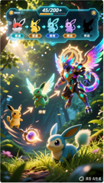
4 | 孵蛋繁育 | 孵化并繁育！ | HATCH & BREED! | 1.画面中央：一颗巨大发光帕基蛋正在裂开，裂缝透出耀眼金光，一只幼年帕基探出脑袋的破壳瞬间，蛋壳碎片飞溅。 2.两侧：两只成年帕基（如幽奈娅系+水巴拉系，按物料形象）头碰头，头顶浮起爱心光效（表达繁育）。 3.背景：温馨孵化室——干草窝、暖黄小灯、一排等待孵化的蛋（暗示还有很多惊喜）。 4.暖色调：橙+粉+金，全组最软最暖的一张，治愈感。 5.文案置底部15-20%。 | ①繁育孵化是宝可梦用户重点追求（之前下单文档明确结论），功能已实装（V2商店图有孵蛋位）。②破壳瞬间=盲盒心理，「蛋里会孵出什么」与抽卡同一多巴胺回路，是休闲受众最强下载冲动之一。③拉宽受众：对偏女性/休闲用户吸引力强于战斗，正好服务拉低单价目标。④补全宠物循环（抓→养→生→收集），漏斗节奏：夹在进化与经营之间色调过渡刚好。 | 物料\角色-【帕基S】角色资源汇总.jpg 共享盘：帕基截图\（幼年形态帕基多只） 旧版参考（共享盘）：素材成品\平面成品\商店物料\2026-06\商店图\7-孵蛋.jpg （宠物蛋无现成资产，可泛化设计） | ※无现成参考图 用AI提示词生成新参考 旧版7-孵蛋.jpg可给美术看 | 
5 | 基地建造经营 | 建造并经营你的庇护所 | BUILD & MANAGE YOUR SANCTUARY | 1.核心视觉：主堡升级前后对比（用物料 建造-主堡Lv1 vs Lv7），光效箭头+等级标识连接，升级变化要明显。 2.帕基在基地干活：采集/搬运/巡逻，展示「分配帕基做任务」机制（帕基按物料形象）。 3.减少军事要塞感（少城墙/兵营），增加生活设施：训练场/孵化室/温泉/帕基互动区（可泛化）。 4.暖色调：森林绿+木色+丰收金，点缀少量魔法蓝绿。 5.角落轻量UI：资源数量（金币/木材/石材）+建造进度条，不抢主视觉。 | 建造经营是SLG付费核心，回答「这游戏能玩多久」——模拟经营CVR 15-23%，4月测试建造类素材留存最好。放第5张：宠物钩子已完成转化任务，这张开始筛选高LTV用户。 | 物料\建造-主堡Lv1.png / Lv7.png 物料\建造-伐木场Lv1.png / Lv5.png 物料\建造-农场Lv1.png / Lv5.png 物料\建造-晶矿场Lv1.png / Lv5.png 物料\建造-主堡内城.png 共享盘：最新建筑0409\（石矿场1-5、温泉、餐厅、研究所、医院、募兵所、指挥所等） | 参考-2a.png（主力85%） 参考-2.png（辅助75%） 参考-2b.png（备选70%） | 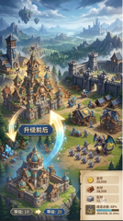
6 | 策略团队战斗 | 训练你的帕基战队 | TRAIN YOUR PALKI & CONQUER | 1.3-5只自家战斗帕基（炽角兽/跃焰虎等，按物料PNG）组成战队 vs 一只巨型BOSS（泛化原创设计，体型有压迫感，HP血条被削减中如60%）。 2.暗色背景（深紫/暗蓝）+高亮技能特效（火焰橙/雷电金/冰霜青）：粒子、冲击波、光轨，特效必须华丽，静态图也要有动感。 3.轻量战斗UI：底部或侧边队伍头像+技能图标，不遮挡战斗主体。 4.帕基表情专注战斗，禁止卖萌。 5.若游戏内战斗表现力不足，需UE渲染加特效后再截图。 | 战斗CVR方差极大（好素材25% vs 差素材12%），视觉品质直接=转化率。放第6张：是全组视觉冲击力最强的一张，为深度内容收尾、给犹豫用户最后一推。 | 物料\战斗-炽角兽.png 物料\战斗-跃焰虎.png 共享盘：帕基截图\13【跃焰虎】10132（二阶）、帕基技能\（技能特效参考） （BOSS无现成资产，泛化原创设计） | 参考-3.png（主力90%） | 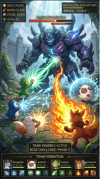
7 | 联盟大世界征服 | 结盟一起征服 | ALLY & CONQUER TOGETHER | 1.俯瞰视角大世界地图。⚠ 大世界地图无现成2D资产（UE场景）：优先游戏内/UE截图，不行则美术按参考-4原创重绘。多地形：山脉/河流/沙漠/森林/火山。 2.四方联盟用鲜明颜色+旗帜区分（红/蓝/绿/棕），领土边界清晰；联盟名/旗帜可泛化。 3.中央争议区（Disputed Zone）战斗爆炸，多色行军箭头交汇。 4.右下角联盟UI弹窗：联盟名+在线成员145/200（示意）+ WAR! 红按钮 + JOIN 蓝按钮。 5.金色+深色地图底色，史诗感。 | 联盟社交=SLG终极留存与付费发动机（WOS用户评价反复验证；幻宠联盟系统已实装）。SLG元素集中在最后一张：不用来导量（SLG受众贵），只做「这是有长期价值的大世界」的承诺，同时打破「单机小游戏」错觉。 | 物料\建造-主堡大世界外观.png（仅主堡外观） 物料\建造-主堡内城.png 物料\角色-【帕基S】角色资源汇总.jpg ⚠ 无世界地图2D资产，需游戏内截图或美术原创重绘 UI参考（共享盘）：UI\L_联盟.psd、S_世界行军战斗.psd | 参考-4.png（主力95%） 参考-4b.png（辅助95%） | 